Баг-репорты
Тестирование https://itsports.ru
Баг-репорты
Исполнитель |  | Иванова Наталья Сергеевна
Окружение |  | MacBook Air (13-inch, Mid 2013), ОС macOS Big Sur (версия 11.7.1.), браузер Safari версия 16.1 (16614.2.9.1.13, 16614)
Предусловие |  | Открыта страница https://itsports.ru

Номер | Название | Приор. | Шаги | Результат | Комментарии
BR-001 | Сущность "Ориентир на клиента" не отображается при увеличении масштаба страницы | High | 1)Нажать на кнопку "Направления" в верхнем меню, прокрутить ниже до блока "Почему выбирают нас" 2) Увеличить масштаб страницы до 115% 3) Нажимая на стрелку, прокрутить последовательность сущностей вправо несколько раз 4) Повторить шаги 1-3 еще раз | Ожидаемый результат: Масштаб увеличивает все содержимое пропорционально, при скроллинге вправо весь ряд сущностей сменяет друг друга без пробелов и пропусков, один за одним Фактический результат: Масштаб увеличивает все содержимое пропорционально, при скроллинге вправо пропадает сущность "Ориентир на клиента" с рукопожатием (Скринкаст1 в Комментариях), при повторе после сущности "Компетентность" появляется черное пространство без сущностей.(Скринкаст2 в Комментариях) | 1) Скринкаст исчезнувщей сущности https://drive.google.com/file/d/1VdG5pOhu_mWcXyZiVtz0r-inXbtfliKh/view?usp=share_link | 2) Скринкаст пробела https://drive.google.com/file/d/1zUjTmK2Og6BBOpYg411HOIV_7skTDUtW/view?usp=share_link
BR-002 | Кнопки блока "Конференции" с указанными датами не соотетсвуют открываемым страницам | Medium | 1)Нажать на кнопку "Наша команда" в верхнем меню, прокрутить ниже до блока "Конференции" 2) Нажать на конопку "июль 2022" 3) Нажать на конопку "декабрь 2021 (Лоднон)" 4) Нажать на конопку "декабрь 2021 (Барселона)" 5) Нажать на конопку "ноябрь 2019 (Tech Week)" 6) Нажать на конопку "ноябрь 2019 (High Load)" 7) Нажать на конопку "октябрь 2019" | Ожидаемый результат: Кнопки кликабельны, переводит на страницу мероприятия, соостоявщегося в указанном месте в указанное время Фактический результат: Кнопки переводят на страницы с будущими мероприятиями, на страницы сперечнем услуг и тд. (См. требования. Либо несоответсвие надписей на кнопках при рекламном блоке, либо несоответствие ссылок на мероприятия, в которых ITSports участвовали в указанные даты)
BR-003 | в блоке "Контакты" Главной страницы ссылки на аккаунт в telegram переводит на несуществующий аккаунт | High | 1)Нажать на кнопку "Контакты" в верхнем меню 2) Нажать на активную ссылку аккаунта в telegram @ITSports_ru | Ожидаемый результат: Происходит переход на действующий канал в telegram Фактический результат: Происходит переход в telegram, но указанный аккаунт не существует
BR-004 | в блоке страницы приложения ITScout "Контакты" ссылки на аккаунт в telegram переводит на несуществующий аккаунт | High | 1) Нажать на кнопку "Контакты" в верхнем меню 2) Нажать на активную ссылку аккаунта в telegram @ITSports_ru | Ожидаемый результат: Происходит переход на действующий канал в telegram Фактический результат: Происходит переход в telegram, но указанный аккаунт не существует
BR-005 | в блоке "Вакансии" в русском варианте сайта вакансии отображены на двух языках | Medium | 1) Нажать на кнопку " ru" в верхнем меню для выбора варианта отображения сайта на русском языке 2) Нажать на кнопку "Вакансии" в верхнем меню | Ожидаемый результат: Название, описание вакансий отображается на русском языке Фактический результат: Часть названий и описаний вакансий отображается на английском языке | 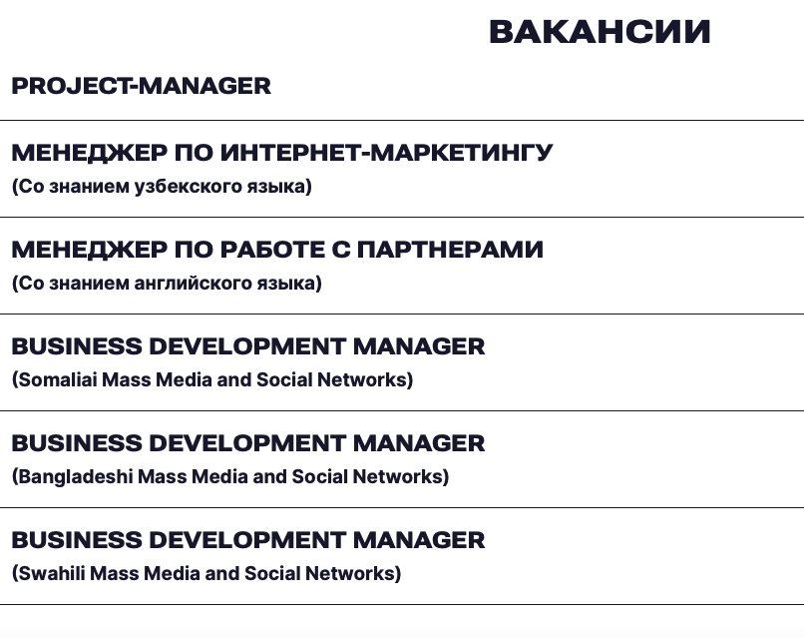
BR-006 | в английской версии сайта перевод кнопки "Наведи на меня" в верхнем блоке отображается "Have me" | Medium | 1) Нажать на кнопку "EN" в верхнем меню для выбора варианта отображения сайта на английском языке | Ожидаемый результат: Сайт перешел на версию на английском языке. Весь контент переведен на английский язык без ошибок Фактический результат: Сайт перешел на версию на английском языке. Зеленая круглая нопка в верхнем блоке ("Наведи на меня" в русской версии) отображается с надписью "Have me" | 
BR-007 | В блоке "Рассчитаем ваш проект" при нажатии кнопки "Отправить" при валидных значениях в полях нет уведомления об успешной отправке данных | High | 1) перейти на блок "Рассчитаем ваш проект" 2) ввести валидное значение в поле имя (напр, Иван) 3) ввести валидный номер телефона (напр. +79996667733) 4) ввести валидный email (напр. email@bk.ru) 5) в окно сообщения ввести текст (напр. Рассчитайте мой проект) 6) прикрепить файл в форму (напр. в формате docx) 7) нажать кнопку "Отправить" | Ожидаемый результат: появляется уведомление об успешной отправке данных Фактический результат: нет уведомления об успешной отправке данных, переводит вверх, к меню навигации
BR-008 | В блоке "Рассчитаем ваш проект" поле "Имя" принимает невалидные значения | High | Открыть страницу на блоке "Рассчитаем ваш проект", Поля "Телефон", "email" и "Сообщение" заполнены валидными значениями. Файл в формате docx прикреплен 1) в поле "Имя" ввести "-18756345,4546". Нажать кнопку "отправить. 2) в поле "Имя" ввести "12307". Нажать кнопку "отправить. 3) в поле "Имя" ввести 1 букву. Нажать кнопку "отправить. 4) в поле "Имя" ввести 256 символ (цифры, лат.буквы,спец.символы). Нажать кнопку "отправить. 5) в поле "Имя" ввести китайские иероглифы. Нажать кнопку "отправить. 6) в поле "Имя" ввести пробел. Нажать кнопку "отправить. 7) в поле "Имя" ввести "<script>alert(«I hacked this!»)</script>". Нажать кнопку "отправить. | Ожидаемый результат: появляется сообщение об ошибке Фактический результат: форма отправляет введенные данные
BR-009 | В блоке "Рассчитаем ваш проект" поле "Телефон" принимает невалидные значения | High | Открыта страница на блоке "Рассчитаем ваш проект", Поля "Имя", "email" и "Сообщение" заполнены валидными значениями. Файл в формате docx прикреплен 1) в поле "Телефон" ввести "-18756345,4546". Нажать кнопку "отправить. 2) в поле "Телефон" ввести "Егор Ильич". Нажать кнопку "отправить. 3) в поле "Телефон" ввести 1 цифру. Нажать кнопку "отправить. 4) в поле "Телефон" ввести 256 символ (цифры, лат.буквы,спец.символы). Нажать кнопку "отправить. 5) в поле "Телефон" ввести китайские иероглифы. Нажать кнопку "отправить. 6) в поле "Телефон" ввести пробел. Нажать кнопку "отправить. 7) в поле "Телефон" ввести "FOO’); DROP TABLE USERS". Нажать кнопку "отправить. | Ожидаемый результат: появляется сообщение об ошибке во всех случаях Фактический результат: форма отправляет все введенные данные | https://drive.google.com/file/d/1aapPZNFY9hq4eRVbz5airGGja9bWV2lt/view?usp=share_link
BR-010 | В блоке "Рассчитаем ваш проект" поле "email" принимает невалидные значения | High | Открыть страницу на блоке "Рассчитаем ваш проект", Поля "Телефон", "Имяl" и "Сообщение" заполнены валидными значениями. Файл в формате docx прикреплен 1) в поле "email" ввести email без точек в доменной части. Нажать кнопку "отправить. 2) в поле "email" ввести email без знака @. Нажать кнопку "отправить. 3) в поле "email" ввести email с пробелами в имени аккаунта. Нажать кнопку "отправить. 4) в поле "email" ввести email с пробелами в доменной части. Нажать кнопку "отправить. 5) в поле "email" email без имени аккаунта. Нажать кнопку "отправить. 6) в поле "email" ввести email с 63 знаками в доменной части. Нажать кнопку "отправить. 7) в поле "email" ввести без доменной части. Нажать кнопку "отправить. | Ожидаемый результат: появляется сообщение об ошибке во всех случаях Фактический результат: форма отправляет введенные данные при шаге №1 и №6 | Safari_email.movhttps://drive.google.com/file/d/1xnJIjHwVL5AAHruFgA1rbz6CRcy1_wU1/view?usp=share_link
BR-011 | В блоке "Рассчитаем ваш проект" окно "Сообщение" принимает невалидные значения | Normal | Открыть страницу на блоке "Рассчитаем ваш проект", Поля "Телефон", "Имяl" и "email" заполнены валидными значениями. Файл в формате docx прикреплен 1) оставить поле "Сообщение" пустым. Нажать кнопку "отправить. 2) в поле "Сообщение" ввести пробел. Нажать кнопку "отправить. 3) в поле "Сообщение" >900 символов, используя кириллицу, латиницу, верхний и нижний регистры, цифры, спецсимволы. Нажать кнопку "отправить. | Ожидаемый результат: появляется сообщение об ошибке Фактический результат: окно принимает введенные данные, кроме пустого значения | https://drive.google.com/file/d/122PXoqKvpgedd13GNwG_W4Xil3aydqFl/view?usp=share_link
BR-012 | В блоке "Рассчитаем ваш проект" окно "Сообщение" растянгивается на весь экран и уменьшается в точку | High | Открыть страницу на блоке "Рассчитаем ваш проект", Поля "Телефон", "Имяl" и "email" заполнены валидными значениями. Файл в формате docx прикреплен 1) в окно ввода "Сообщение" ввести >900 символа (буквы, цифры, символы, разные регистры) 2) в правом нижнем углу окна "Сообщения" зажать треугольник (resize handle) и потянуть в стороны, уменьшая и увеличиая окно | Ожидаемый результат: окно принимает символы (см. требования), появляется скроллбар. окно увеличивается и уменьщается в длину. Фактический результат: окно принимает символы (см. требования), появляется скроллбар. При растягивании окно увеличивается и уменьщается во все стороны, за пределы верстки | https://drive.google.com/file/d/122PXoqKvpgedd13GNwG_W4Xil3aydqFl/view?usp=share_link
BR-013 | В блоке "Хочу работать в ITSports" при нажатии кнопки "Отправить" при валидных значениях в полях нет уведомления об успешной отправке данных | High | 1) Открыть страницу на блоке "Хочу работать в ITSports", нажать на кнопку "Я в деле" 2) ввести валидное значение в поле имя (напр, Иван) 3) ввести валидный номер телефона (напр. +79996667733) 4) ввести валидный email (напр. email@bk.ru) 5) прикрепить файл в формате pdf 6) указать ссылку на профиль в соцсети 7) пройти по ссылке на "согласие" 8) поставить галочку в окно согласия 9) нажать кнопку ""Отправить" | Ожидаемый результат: появляется уведомление об успешной отправке данных Фактический результат: нет уведомления об успешной отправке данных, переводит вверх, к меню навигации
BR-014 | В блоке "Хочу работать в ITSports" поле ввода url-адреса принимает невалидные значения | Normal | 1) повторить шаги 1-5 и 8 предыдущего баг-репорта (BR-013) 2) в поле ввода url-адреса ввести "https://" и нажать кнопку "Отправить" 2) в поле ввода url-адреса ввести "www.hh.ru" и нажать кнопку "Отправить" 2) в поле ввода url-адреса ввести "https://ru" и нажать кнопку "Отправить" 2) в поле ввода url-адреса ввести "123" и нажать кнопку "Отправить" 2) в поле ввода url-адреса ввести "abcd.ru" и нажать кнопку "Отправить" | Ожидаемый результат: появляется сообщение об ошибке Фактический результат: форма отправляет введенные данные | https://drive.google.com/file/d/1Um0WeP_Ym8NqV-vh3gIXKRc7OjuxP1Y0/view?usp=share_link
BR-015 | В блоке "Хочу работать в ITSports" поля "Имя", "Телефон", "email" принимают невалидные значения | High | 1) нажать на кнопку "Я в деле", указать ссылку на соцсеть и поставить галочку в окне согласия. 2) повторить шаги 1-7 из баг-репорта BR-008 для поля "Имя" 3) повторить шаги 1-7 из баг-репорта BR-009 для поля "Телефон" 4) повторить шаги 1-7 из тбаг-репорта BR-0010 для поля "email" | Ожидаемый результат: появляется сообщение об ошибке Фактический результат: форма отправляет введенные данные
BR-015 | В блоке "Купить программу ITScout" окно "Сообщение" растягивается за пределы верстки | High | 1) перейти на страницу "ITScout"? нажать кнопку "Купить" в блоке покупки. 2) в правом нижнем углу окна "Сообщения" зажать треугольник (resize handle) и потянуть в стороны, уменьшая и увеличиая окно | Ожидаемый результат: окно увеличивается и уменьшается в длину в пределах видимого окна Фактический результат: окно увеличивается в длину за пределы видимого окна | https://drive.google.com/file/d/1Um0WeP_Ym8NqV-vh3gIXKRc7OjuxP1Y0/view?usp=share_link
BR-016 | В блоке "Купить программу ITScout" при нажатии кнопки "Отправить" при валидных значениях в полях нет уведомления об успешной отправке данных | High | 1) перейти на вкладку "ITScout" и нажать кнопку "Купить". 2) повторить шаги 2-5 багрепорта BR-013 3) поставить галочку в окно согласия 4) нажать кнопку "Отправить" | Ожидаемый результат: появляется уведомление об успешной отправке данных Фактический результат: нет уведомления об успешной отправке данных, переводит вверх, к меню навигации
BR-017 | В блоке "Купить программу ITScout" поля "Имя", "Телефон", "email" принимают невалидные значения | High | 1) нажать на кнопку "Купить" и поставить галочку в окне согласия 2) повторить шаги 1-7 из баг-репорта BR-008 для поля "Имя" 3) повторить шаги 1-7 из баг-репорта BR-009 для поля "Телефон" 4) повторить шаги 1-7 из тбаг-репорта BR-0010 для поля "email" | Ожидаемый результат: появляется сообщение об ошибке Фактический результат: форма отправляет введенные данные

